Dévl. de la performance
Définition
Le « développement de la performance » représente la progression de la « performance actuelle » sur la durée.
Pourquoi est-ce important?
Le développement de la performance n’est pas linéaire, ni constant. Néanmoins, il permet de déceler une tendance qui indiquera son évolution future. Son monitoring sur la durée permet donc de détecter un potentiel de performance futur. Il est ainsi un critère d’évaluation essentiel lors d’un processus de sélection.
TRAINEREINSCHÄTZUNG ÉVALUATION DE L'ENTRAÎNEUR |  |  |  |  | Leistungsentwicklung Développement de la performance
 |  |  |  |  | Anstieg / Abstieg Leistungskurve Amélioration / déclin de la performance Skala max.: 6
N° | NAME NOM | VORNAME PRÉNOM | Geschlecht Sexe | Geburtsdatum Date de naissance

1
2
3
4
5
6
7
8
9
10
11
12
13
14
15
16
17
18
19
20
Évaluation
Nous recommandons d’estimer l’amélioration ou le déclin de la performance lors de compétitions ainsi que des principaux facteurs de performance observés hors compétition comparé à la saison précédente.
Echelle d’évaluation :
6 : excellente amélioration des performances
5.5 : très bonne amélioration des performances
5 : bonne amélioration des performances
4.5 : amélioration satisfaisante des performances
4 : amélioration suffisante des performances
3.5 : stagnation des performances
3 : légère dégradation des performances
2.5 : dégradation moyenne des performances
2 : dégradation importante des performances
1 : absence de performance
21
22
23
24
25
Attention, l'échelle d'évaluation a été adaptée !
26
27
28
29
30
31
32
33
34
35
36
37
38
39
40
41
42
43
44
45

Performance actuelle
Définition
La performance actuelle est la performance réalisée à un moment donné. Elle peut être évaluée à l’occasion d’une compétition, d’un entraînement ou d’un test spécifique.
TRAINEREINSCHÄTZUNG ÉVALUATION DE L'ENTRAÎNEUR |  |  |  |  | Aktuelle Leistung Performance actuelle
 |  |  |  |  | Wettkampfleistung Performance en compétition Skala max.: 6 | Trainingsleistung Performance à l'entraînement Skala max.: 6
N° | NAME NOM | VORNAME PRÉNOM | Geschlecht Sexe | Geburtsdatum Date de naissance

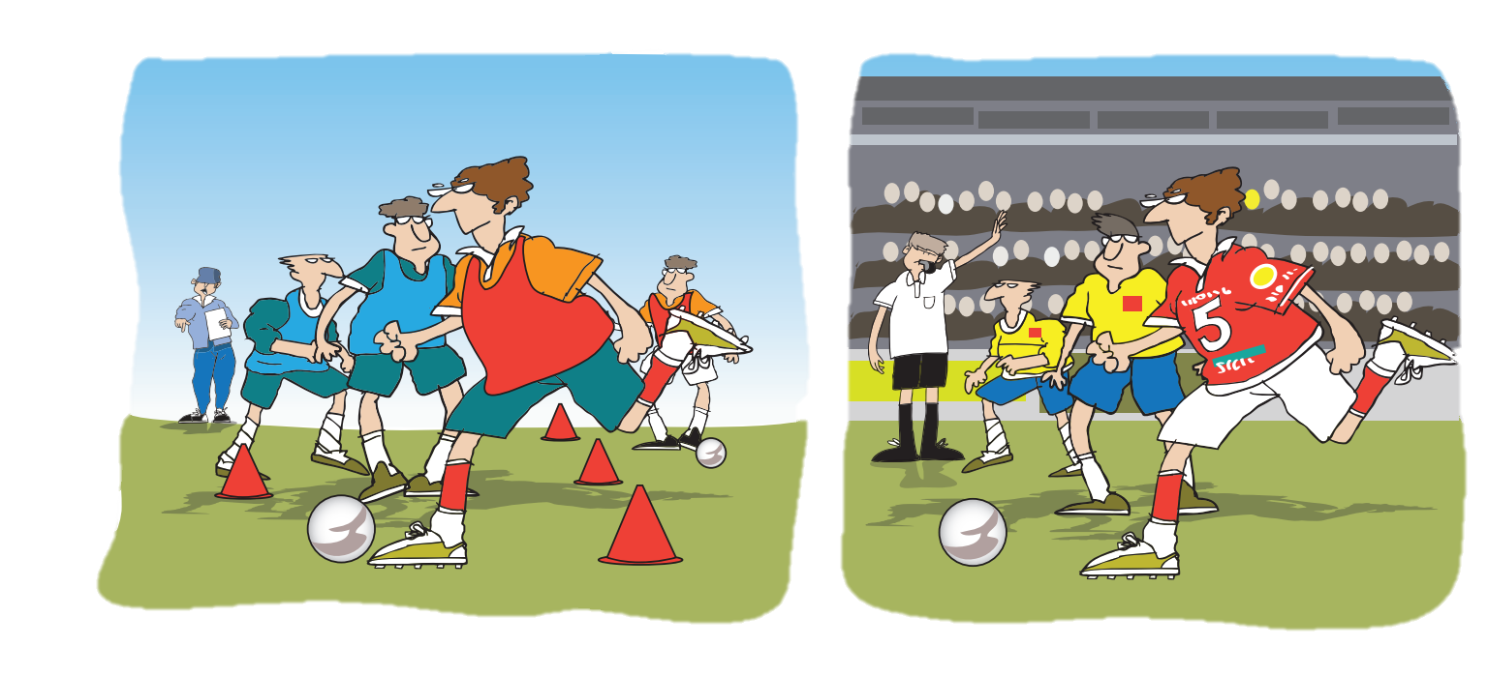
1
2
3
4
5
6
7
8
9
10
11
12
13
14
Évaluation
L'entraîneur devrait considéré les composantes techniques (p. ex qualité des passes et des tirs), tactiques (par ex. comportement offensif et défensif) et éventuellement psychosociales (capacité à se
concentrer, rayonnement positif) lors de son évaluation.
Echelle d’évaluation :
6 : excellent
5.5 : très bon
5 : bon
4.5 : satisfaisant
4 : suffisant
3.5 : pas suffisant
3 : insuffisant
2.5 : modeste
2 : très mauvais
1 : désolant
15
16
17
18
19
20
21
22
Attention, l'échelle d'évaluation a été adaptée !
23
24
25
26
27
28
29
30
31
32
33
34
35
36
37
38
39
40
41
42
43
44
45

Facteurs anthropométriques
Définition
Par « facteurs anthropométriques », on entend les dimensions caractéristiques du corps humain (par ex. la taille) pouvant avoir une influence positive ou négative sur la performance sportive future d’un athlète.
En quoi cela est-il important ?
Selon le sport, les facteurs corporels / anthropométriques peuvent compter parmi les principaux facteurs déterminant les performances (envergure des bras pour la natation, hauteur de portée pour les joueurs de basket). Il est donc important de les prendre en compte et de les pondérer comme il se doit lors de la sélection des talents. .
TRAINEREINSCHÄTZUNG ÉVALUATION DE L'ENTRAÎNEUR |  |  |  |  | Körperliche Voraussetzungen Facteurs anthropométriques
 |  |  |  |  | z.B. Körpergrösse, Reichhöhe, … Par ex. Taille, hauteur de portée, … Skala max.: 6
N° | NAME NOM | VORNAME PRÉNOM | Geschlecht Sexe | Geburtsdatum Date de naissance

1
2
3
4
5
6
7
8
9
10
11
12
13
14
15
16
17
18
19
20
21
22
Évaluation :
Comment sont les prérequis corporels / anthropométrique de vos joueurs·euses pour pouvoir s'affirmer dans le water-polo ?
Echelle d’évaluation :
6 : excellent
5.5 : très bon
5 : bon
4.5 : satisfaisant
4 : suffisant
3.5 : pas suffisant
3 : insuffisant
2.5 : modeste
2 : très mauvais
1 : désolant
23
24
25
26
Attention, l'échelle d'évaluation a été adaptée !
27
28
29
30
31
32
33
34
35
36
37
38
39
40
41
42
43
44
45

Entourage
Définition
L’environnement se compose en règle générale du contexte social, en particulier du domicile familial et de la situation de la formation. L’accès aux infrastructures sont également pris en considération.
 | TRAINEREINSCHÄTZUNG ÉVALUATION DE L'ENTRAÎNEUR |  |  |  | Athletenbiographie Biographie de l'athlète
 |  |  |  |  | Umfeld Entourage Skala max.: 6
N° | NAME NOM | VORNAME PRÉNOM | Geschlecht Sexe | Geburtsdatum Date de naissance
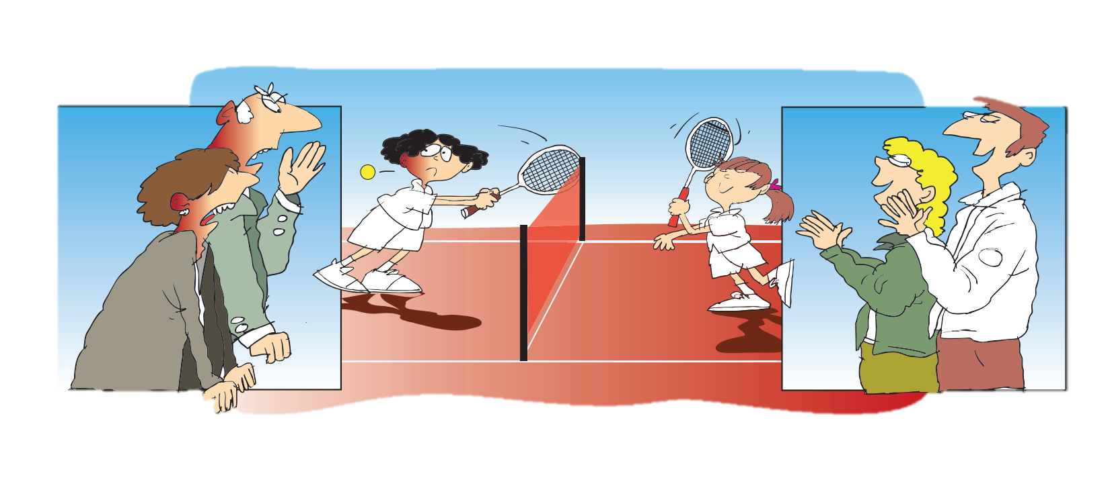
1
2
3
4
5
6
7
8
9
10
11
12
Évaluation :
L’entraîneur évalue l’environnement en vue du prochain stade de développement. Lors de l’évaluation de l’entraîneur, les différents aspects de l’environnement (domicile familial, situation de la formation, infrastructures d’entraînement) doivent être évalués de manière globale. La question principale étant : « Le talent bénéficiera-t-il d’un environnement favorable lors des prochains stades de développement ? »
Echelle d’évaluation :
6 - Joue dans un club de LNA TOP 3 et fréquente une école de sport/une entreprise formatrice favorable au sport de performance, plus soutien illimité de l'environnement familial
5.5 - Joue dans un club de LNA et fréquente une école de sport/une entreprise formatrice favorable au sport de performance, plus soutien sans réserve de l'environnement familial
5 - Joue dans un club de LNA et dans une école de sport/une entreprise formatrice favorable au sport de performance pour différentes voies de formation dans les environs (liées à la volonté d'en suivre une), plus soutien sans faille de l'environnement familial
4.5 - Joue dans un club de LNB (LNA à proximité réaliste) et dans une école de sport/une entreprise formatrice favorable au sport de performance pour différentes voies de formation dans les environs, plus soutien suffisant de l'environnement familial
4 - Joue dans un club de LNB (LNA à proximité réaliste) et dans une école de sport/une entreprise formatrice favorable au sport de performance pour au moins une voie de formation dans les environs, plus un soutien suffisant de la part de l'environnement familial
3.5 - Joue dans un club de 1ère ou 2ème ligue et dans une école de sport pour quelques filières de formation différentes dans les environs, plus soutien suffisant de l'environnement familial
3 - Joue dans un club de 1ère ou 2ème ligue et une école de sport dans les environs, plus un soutien suffisant de l'environnement familial
2.5 - Joue dans un club de 1ère ou 2ème ligue et une école de sport dans les environs, plus soutien insuffisant de l'environnement familial
2 - Joue dans un club de 1ère ou 2ème ligue et aucune école de sport dans les environs, plus soutien suffisant de l'environnement familial
1 - Joue dans un club de 1ère ou 2ème ligue et pas d'école de sport dans les environs plus soutien insuffisant de l'environnement familial
13
14
15
16
Attention, l'échelle d'évaluation a été adaptée !
17
18
19
20
21
22
23
24
25
26
27
28
29
30
31
32
33
34
35
36
37
38
39
40
41
42
43
44
45

Biographie de l'athlète
Volume d'entraînement
Définition
Le volume d’entraînement est généralement calculé en additionnantl e temps nécessaire pour l’entraînement et peut être chiffré en heures sous forme de total annuel ou de moyenne par semaine.
En quoi cela est-il important ?
Le volume d’entraînement peut justifier le niveau de performance actuel. Il est important de savoir combien de temps a déjà été consacré à l’entraînement et combien de temps peut encore y être consacré à l’avenir. Dans ce contexte, le volume d’entraînement doit être évalué par rapport aux augmentations du volume nécessaires pour le développement futur.
TRAINEREINSCHÄTZUNG ÉVALUATION DE L'ENTRAÎNEUR |  |  |  |  | Athletenbiographie Biographie de l'athlète
 |  |  |  |  | Trainingsaufwand Volume d'entraînement Skala max.: 6
N° | NAME NOM | VORNAME PRÉNOM | Geschlecht Sexe | Geburtsdatum Date de naissance

1
2
3
4
5
6
7
8
9
10
11
12
13
14
15
16
17
18
Évaluation :
L'entraîneur évalue le volume d'entraînement hebdomadaires moyennes (y compris entraînement musculaire, entraînement de natation, etc.).
Bewertungsskala:
6 : régulièrement 6 entraînements ou plus par semaine
5.5 : plus de 4 mais pas régulièrement 6
5 : régulièrement 4 entraînements ou plus par semaine
4.5 : plus de 3 en moyenne mais pas régulièrement 4
4 : régulier 3 entraînements par semaine
3.5 : plus de 2 en moyenne mais pas régulièrement 3
3 : régulier 2 entraînements par semaine
2.5 : 6-8 par mois
2 : moins de 6 par mois
1 : 4 entraînements ou moins par mois
19
20
21
22
23
24
Attention, l'échelle d'évaluation a été adaptée !
25
26
27
28
29
30
31
32
33
34
35
36
37
38
39
40
41
42
43
44
45

